Portada
Resúmenes por meses del año 2018 en Larués

Todos los datos están tomados por la estación meteorológica automática Davis Vantage Vue

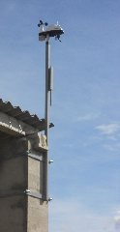
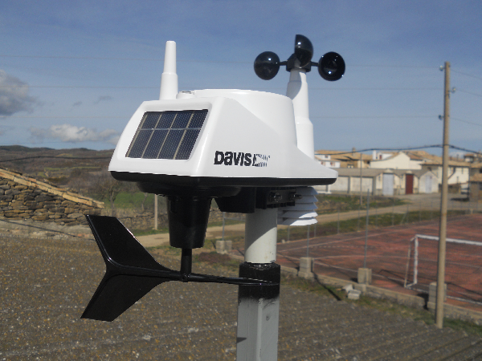

 | Valor
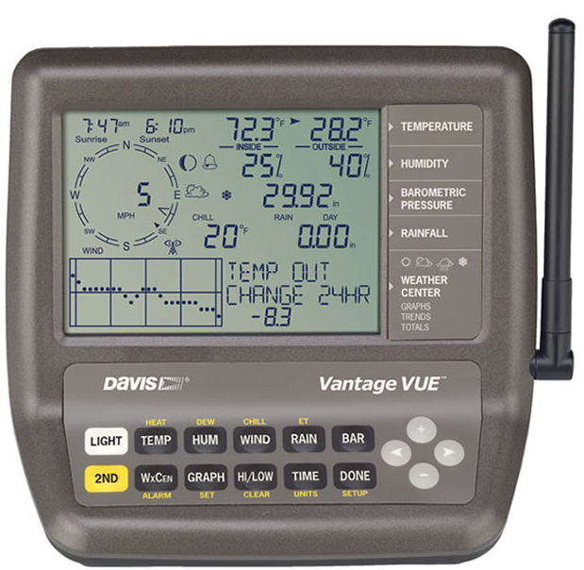

Los datos de promedio históricos provienen de la estación de Bailo (serie 1946-2007 para precipitación y 1968-2007 para temperatura)

